Sheet1
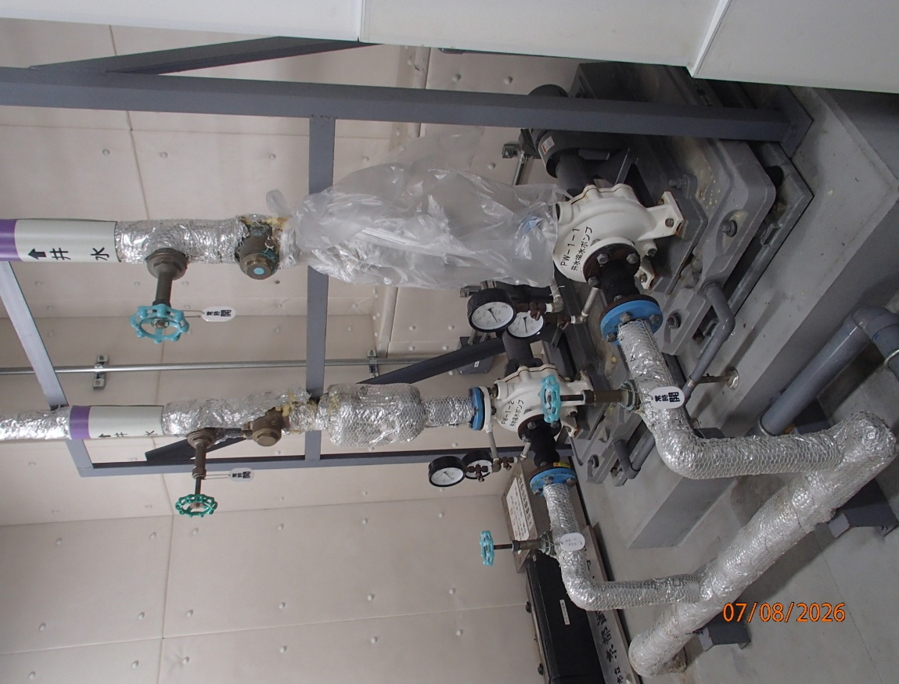
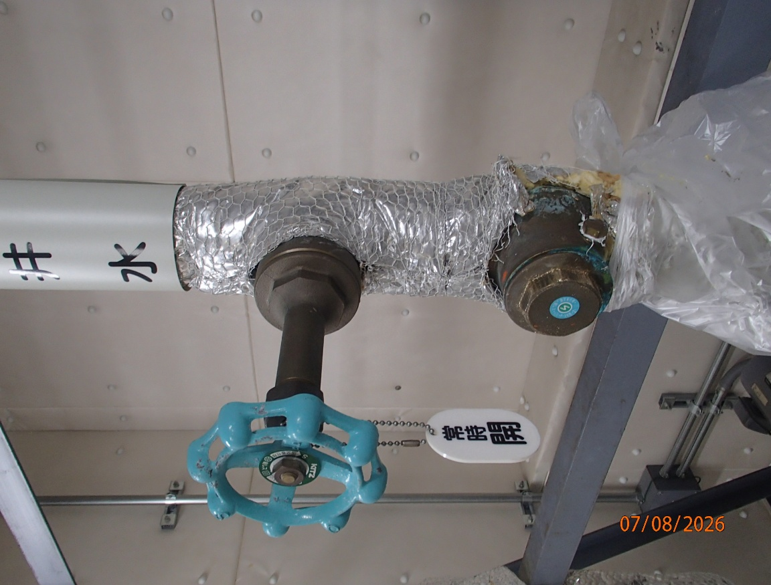
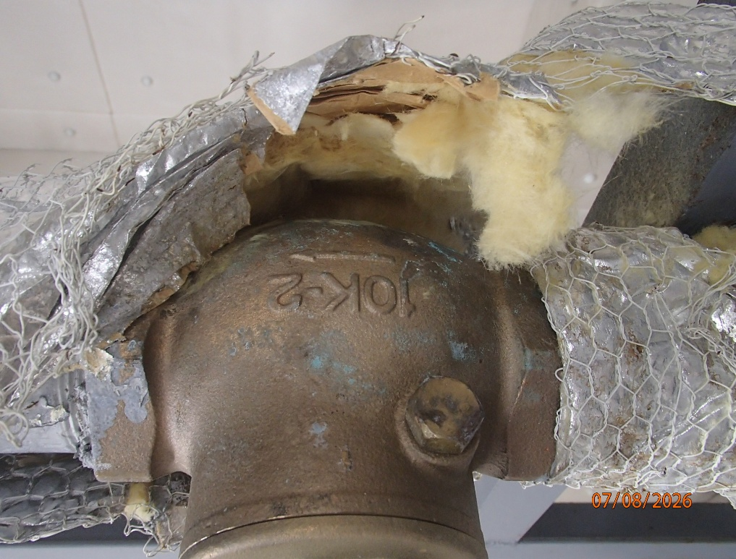
 | 2026..8
2号井水陽水ポンプ 吐出弁・チャッキ弁取替

2号井水陽水ポンプ 吐出弁・チャッキ弁取替 サイズ：５０Ａ

